Sheet1
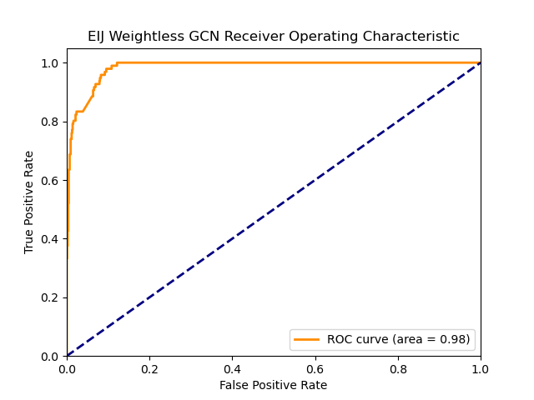

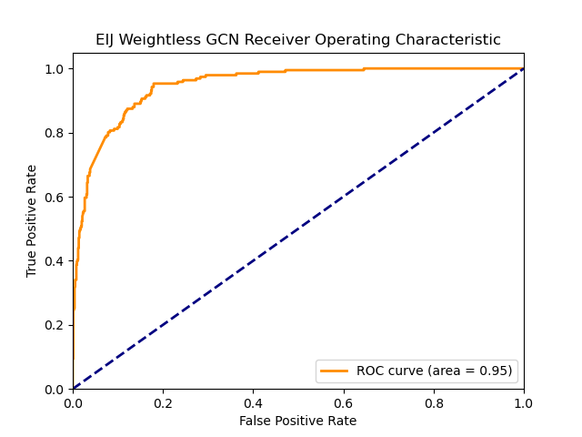
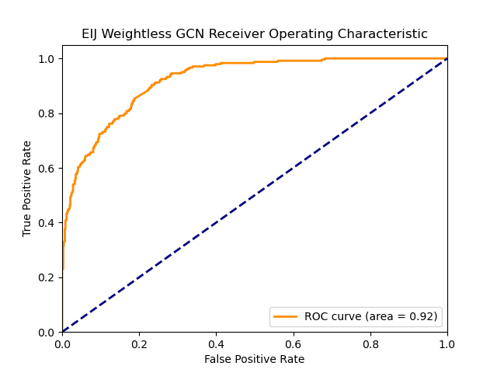
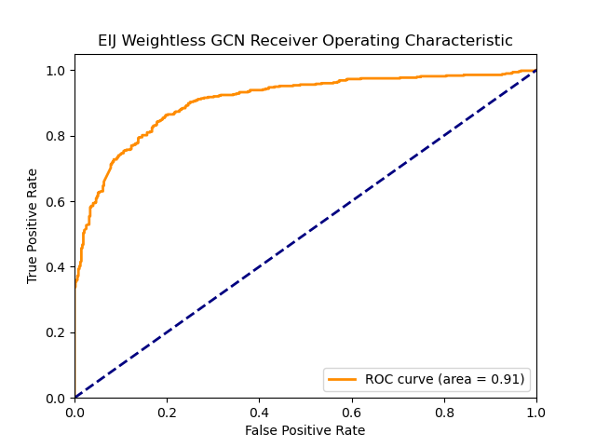
High Low Discriminant | 0.1 |  |  |  | 0.15 |  |  | 0.2 |  | 0.25 |  |  | 0.5
EIJ |  |  |  | EIJ |  |  | EIJ |  |  | EIJ |  |  | EIJ
Graph |  |  |  | Graph |  |  | Graph |  |  | Graph |  |  | Graph

Threshold | 0.5467 |  |  | Threshold | 0.4057 |  | Threshold | 0.28068 |  | Threshold | 0.21824 |  | Threshold | 0.02
ROC-AUC | 0.9844 |  |  | ROC-AUC | 0.9724 |  | ROC-AUC | 0.9483 |  | ROC-AUC | 0.9206 |  | ROC-AUC | 0.9055
 | 0 | 1 |  |  | 0 | 1 |  | 0 | 1 |  | 0 | 1 |  | 0 | 1
F1 | 0.95 | 0.7 |  | F1 | 0.95 | 0.78 | F1 | 0.91 | 0.73 | F1 | 0.88 | 0.7 | F1 | 0.83 | 0.84
Recall | 0.91 | 0.97 |  | Recall | 0.92 | 0.92 | Recall | 0.86 | 0.89 | Recall | 0.84 | 0.79 | Recall | 0.8 | 0.86
Precision | 1 | 0.54 |  | Precision | 0.98 | 0.67 | Precision | 0.97 | 0.62 | Precision | 0.92 | 0.63 | Precision | 0.85 | 0.81
test set size | 848 | 96 | 944

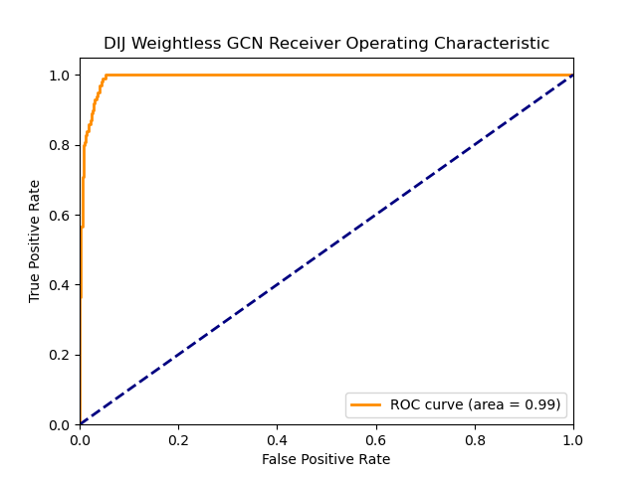
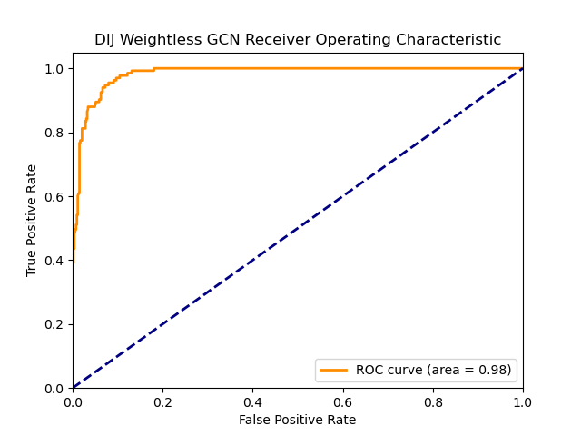

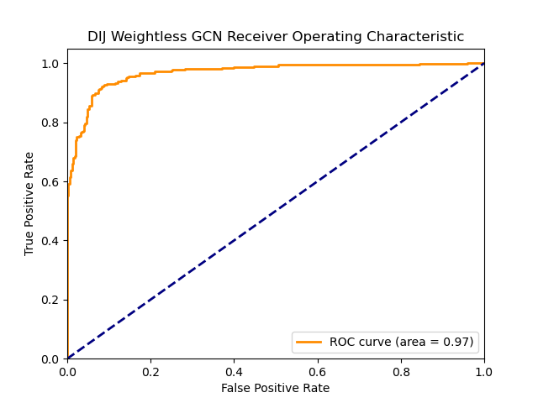
DIJ |  |  |  | DIJ |  |  | DIJ |  |  | DIJ |  |  | DIJ
Graph |  |  |  | Graph |  |  | Graph |  |  | Graph |  |  | Graph

Threshold | 26.44 |  |  | Threshold | 16.6363 |  | Threshold | 11.342990654 |  | Threshold | 7.485355418 |  | Threshold | 0
ROC-AUC | 0.9904 |  |  | ROC-AUC | 0.9926 |  | ROC-AUC | 0.9828 |  | ROC-AUC | 0.9822 |  | ROC-AUC | 0.9678
 | 0 | 1 |  |  | 0 | 1 |  | 0 | 1 |  | 0 | 1 |  | 0 | 1
F1 | 0.93 | 0.62 |  | F1 | 0.95 | 0.78 | F1 | 0.93 | 0.79 | F1 | 0.95 | 0.86 | F1 | 0.92 | 0.91
Recall | 0.87 | 1 |  | Recall | 0.9 | 1 | Recall | 0.87 | 0.98 | Recall | 0.91 | 0.95 | Recall | 0.93 | 0.9
Precision | 1 | 0.45 |  | Precision | 1 | 0.63 | Precision | 1 | 0.66 | Precision | 0.98 | 0.78 | Precision | 0.91 | 0.92
test set size | 593 | 66 | 659

